Estadísticas
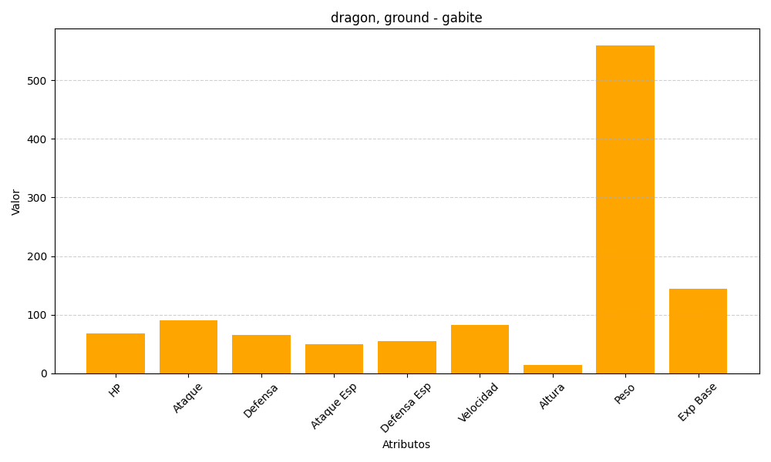
ID | Nombre | Tipo | HP | Ataque | Defensa | Ataque Especial | Defensa Especial | Velocidad | Altura | Peso | Experiencia Base
444 | gabite | dragon, ground | 68 | 90 | 65 | 50 | 55 | 82 | 14 | 560 | 144

